1460 - Beholdn drakter etc
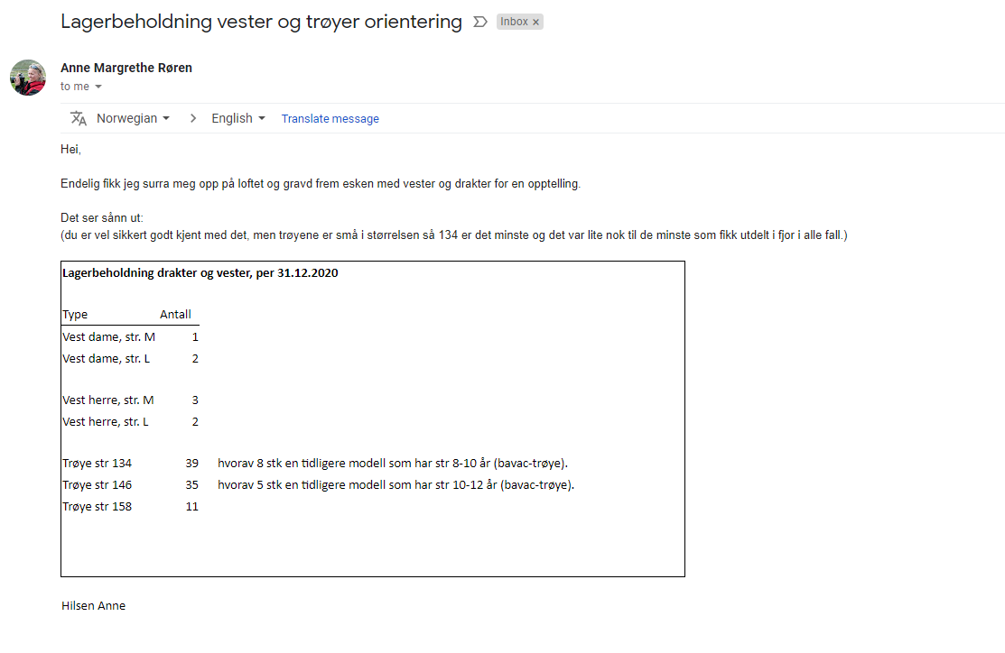
Drakter
 | 134 | 146 | 158 | Trener-vester | Sum
Antall | 39 | 35 | 11 | 9
Verdi pr enhet | 250 | 250 | 250 | 500
Sum | 9,750 | 8,750 | 2,750 | 4,500 | 25,750

 | Antall | kostpris
Startpakker | 10 | 550 |  |  | 5,500

Turkart Nittedal | 87 | 75 |  |  | 6525

Sum varer på lager |  |  |  |  | 37,775

Bokført konto | 1460 |  |  |  | 40,750

Lagerjustering |  |  |  |  | -2,975

Ny saldo 1460 |  |  |  |  | 37,775

1530 og 2400
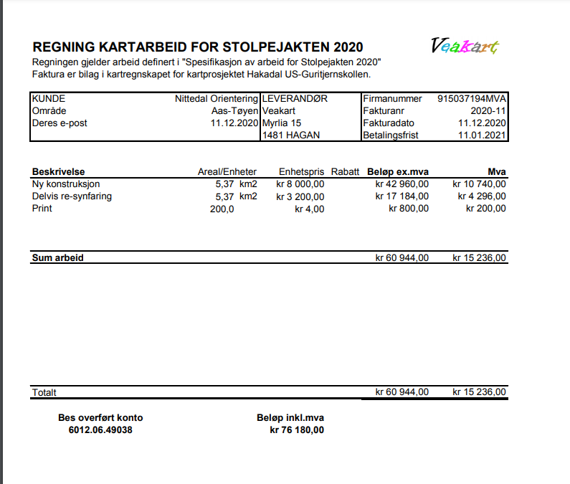

1920 Bank
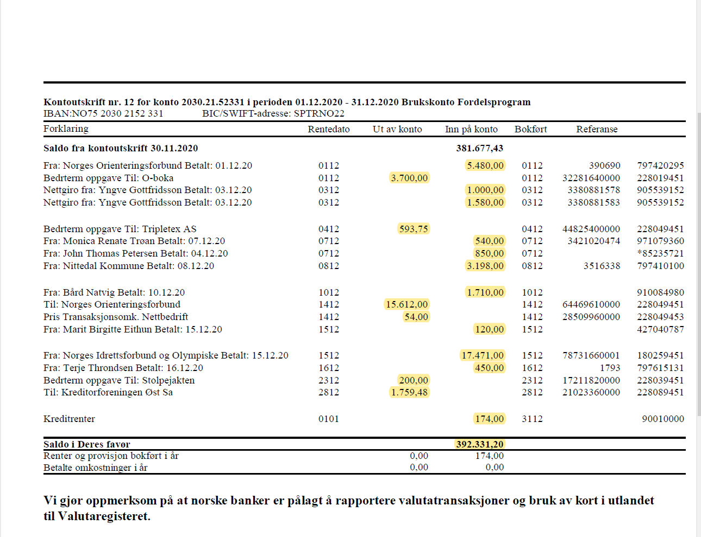

1926 Bank
